건물목록
No | 건물명 | 주소 | 용도 | 연면적(㎡) | 평 | 층수 | 사용승인일 | 취득일 | 취득가액(원) | 임대면적(㎡) | 임대율 | 공실률 | 임차인정보 | 전경사진
1 | 속초본점 건물 | 강원도 속초시 동해대로 4038 (조양동) | 판매시설 | 3,298.34 | 998 | 지하1층-지상5층 | 2018-04-01 | 2025-11-01 | 3,307,047,970 | 237.42 | 100.00% | 0.00% | 올리브영 외 1개사 | 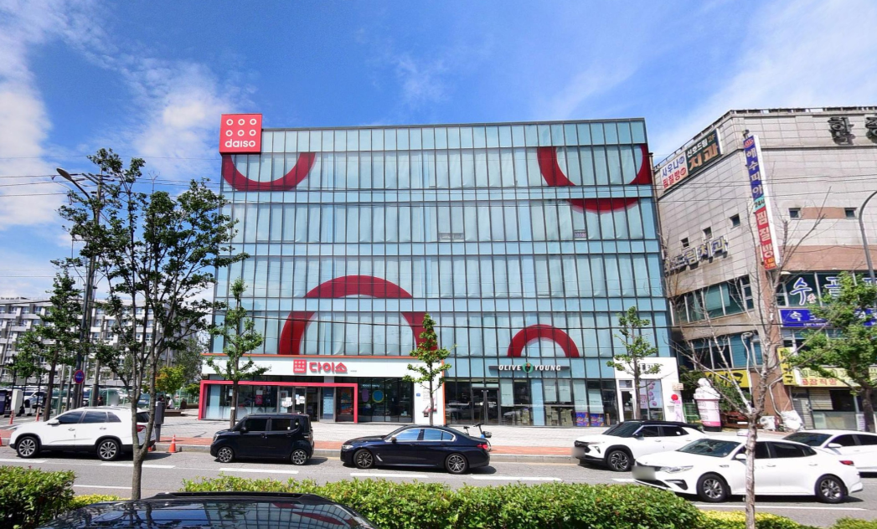
2 | 창원상남본점 건물 | 경남 창원시 성산구 상남로 88 (상남동) | 판매시설, 제1,2종근린생활시설, 교육연구시설 | 7,354.16 | 2,225 | 지하3층-지상10층 | 2019-01-30 | 2025-11-05 | 9,969,518,290 | 2,649.29 | 100.00% | 0.00% | 스타벅스 외 6개사 | 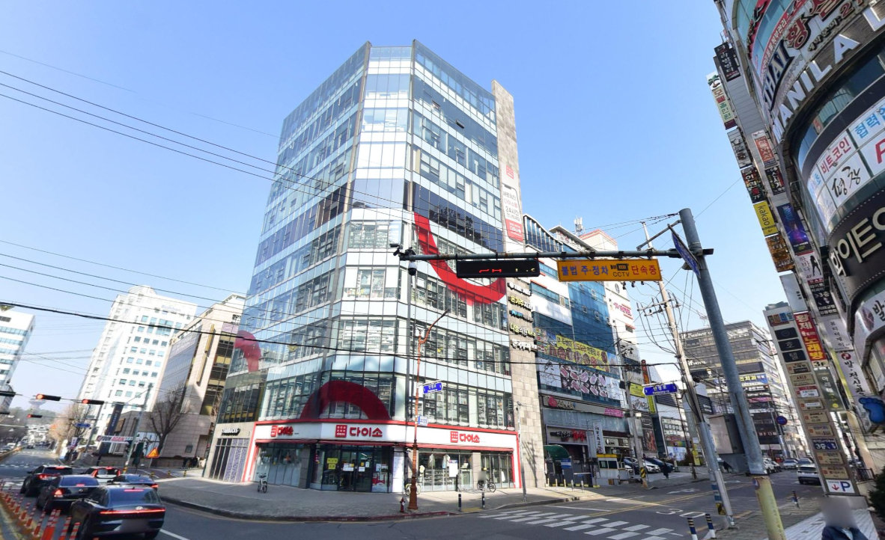
3 | 구로디지털단지역점 건물 | 서울특별시 구로구 시흥대로 575 (구로동) | 제1종근린생활시설, 제1종근린생활시설(소매점) | 826.36 | 250 | 지상3층 | 2024-04-01 | 2025-11-05 | 1,702,623,830 | - | - | - | - | 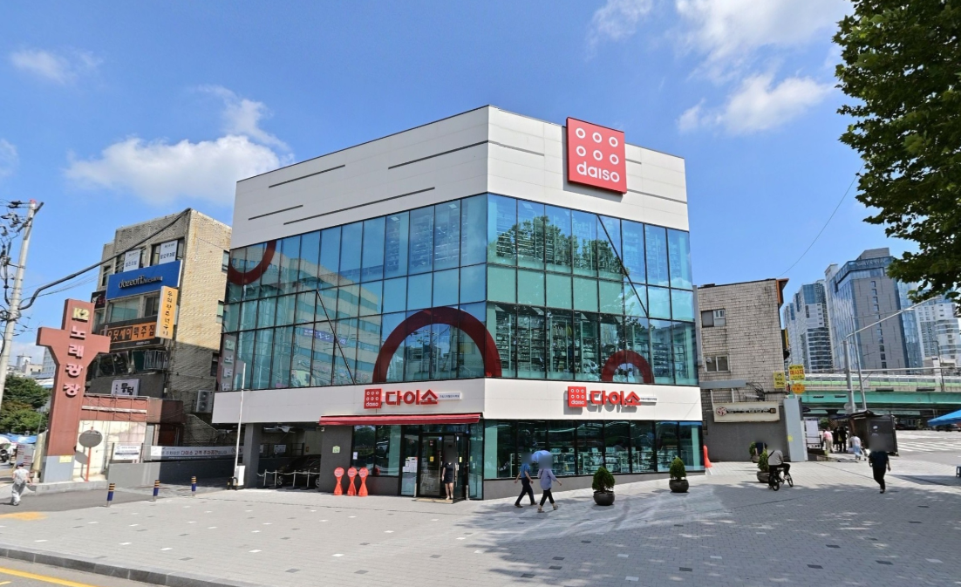
4 | 강릉입암점 건물 | 강원도 강릉시 용지로 23 (입암동) | 판매시설 | 3,085.43 | 933 | 지상2층 | 2017-12-29 | 2024-09-30 | 2,826,957,121 | 1,392.74 | 100.00% | 0.00% | 올리브영 외 9개사 | 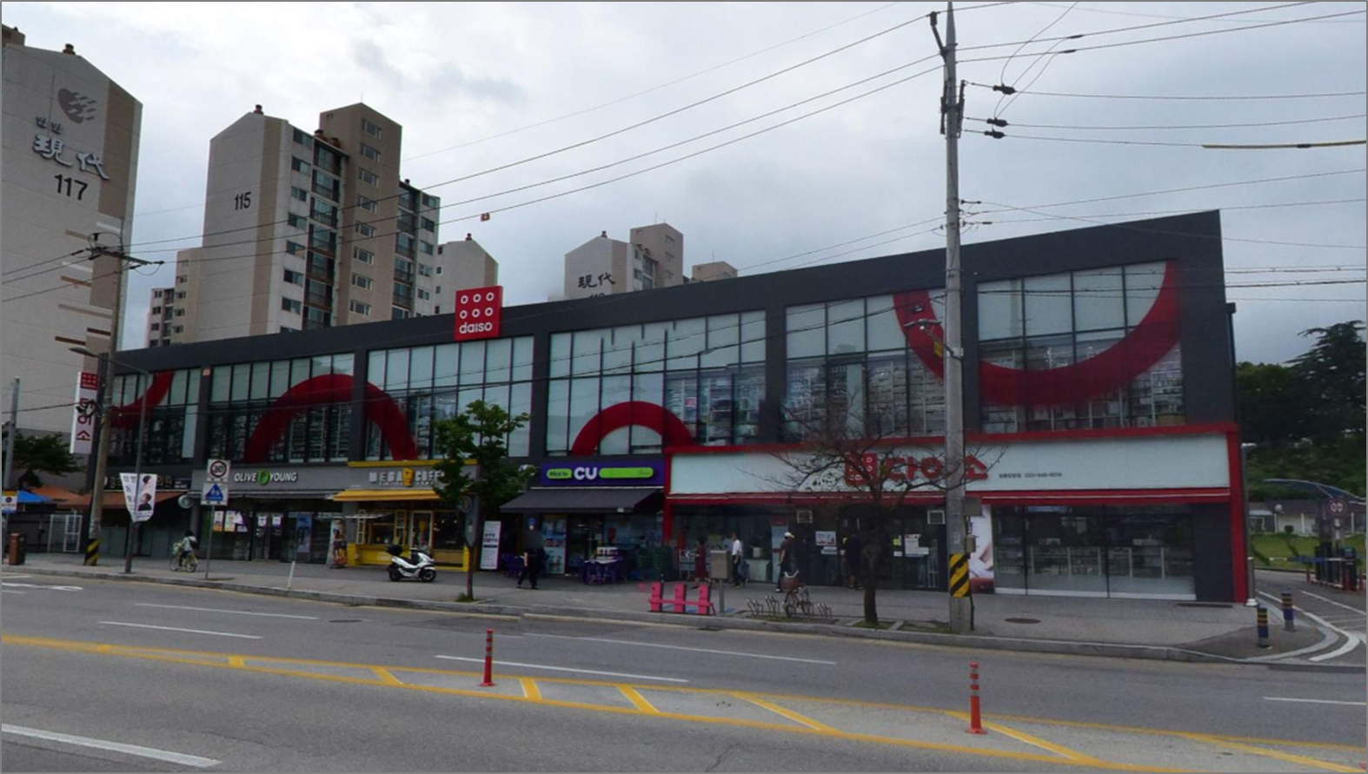
5 | 세종본점 건물 | 세종특별자치시 세종로 1215 (고운동) | 제1종근린생활시설, 판매시설 | 9,441.06 | 2,856 | 지하3층-지상7층 | 2019-01-24 | 2019-01-24 | 10,514,604,530 | 3,522.54 | 92.00% | 8.00% | 지니스안경 외 6개사 | 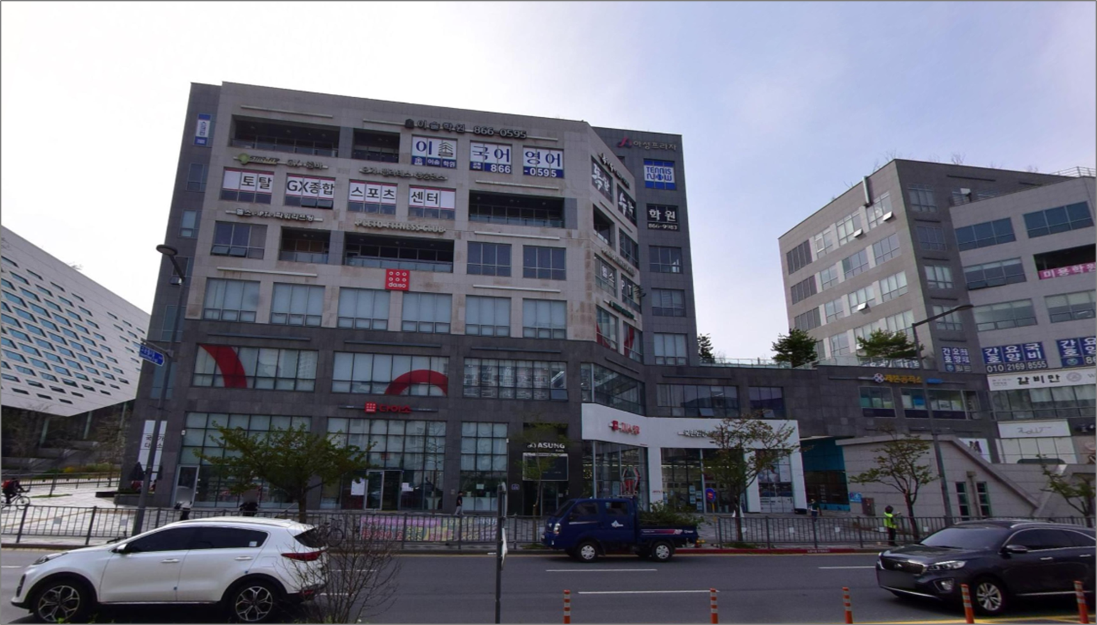
6 | 포항시외버스터미널점 건물 | 경상북도 포항시 북구 중흥로 115 (죽도동) | 판매시설 | 2,138.97 | 647 | 지상4층 | 2018-08-28 | 2018-10-29 | 2,209,269,140 | - | - | - | - | 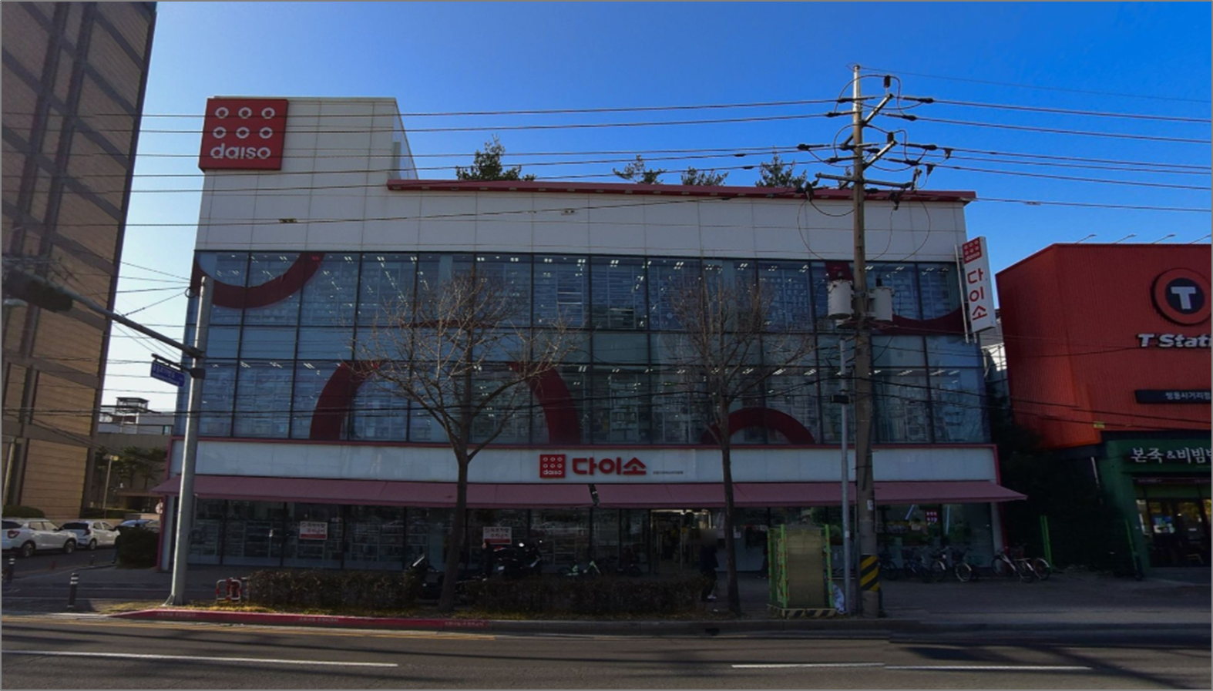
7 | 경기광주본점 신축건물 | 경기도 광주시 광주대로 17 (역동) | 제1종근린생활시설, 제1,2종근린생활시설 | 1,651.13 | 499 | 지상5층 | 2017-10-30 | 2017-10-30 | 1,650,833,739 | - | - | - | 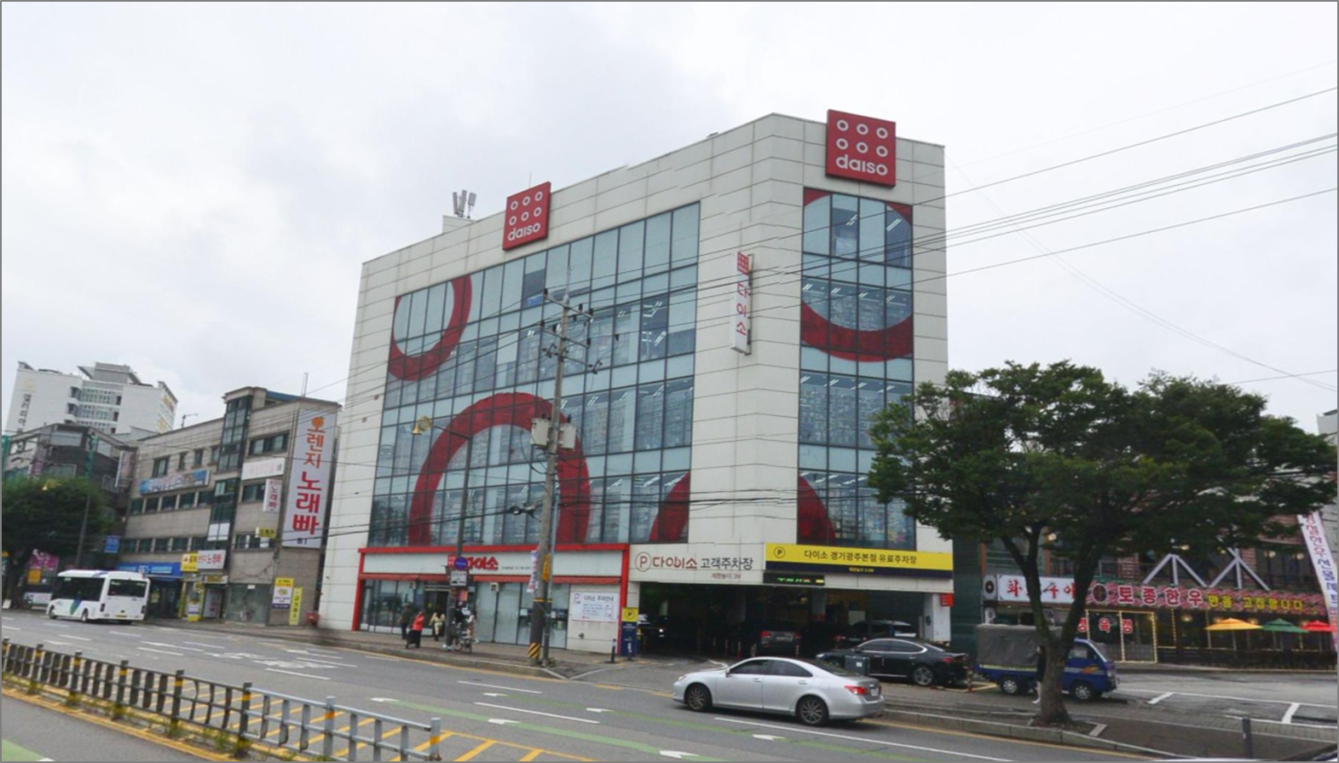 -
8 | 원주무실점 신축건물 | 강원도 원주시 시청로 102 (무실동) | 판매시설, 제1종근린생활시설 | 3,040.14 | 920 | 지상9층 | 2017-08-17 | 2017-08-17 | 2,682,389,379 | 415.00 | 100.00% | 0.00% | LG헬로비전 외 1개사 | 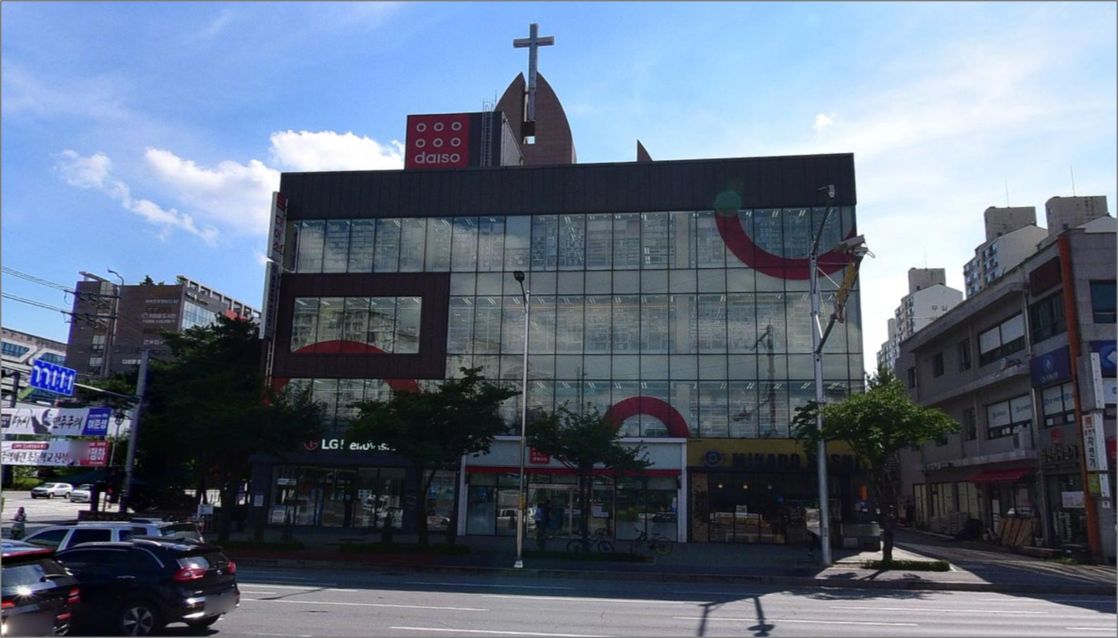
9 | 수원화서점 신축건물 | 경기도 수원시 팔달구 수성로 102 (화서동) | 제1종근린생활시설, 제2종근린생활시설(사무소) | 1,615.50 | 489 | 지하1층-지상4층 | 2017-08-09 | 2017-08-09 | 1,436,424,438 | 114.64 | 100.00% | 0.00% | 옐로우팻
10 | 성남모란역점 건물 | 경기도 성남시 중원구 성남대로 1128 (성남동) | 제1종근린생활시설, 근린생활시설 | 1,356.75 | 410 | 지상4층 | 2006-03-10 | 2017-11-06 | 1,741,950,600 | - | - | - | -
11 | 영주본점 건물 | 경상북도 영주시 대학로 37 (휴천동) | 제1종근린생활시설 | 995.43 | 301 | 지상2층 | 2012-04-16 | 2017-03-07 | 215,237,881 | - | - | - | -
12 | 남사물류센터 | 경기 용인시 처인구 남사읍 경기동로 197 | 창고시설, 제1종근생(소매점) | 106,372.09 | 32,177 | 지하1층-지상7층 | 2012-10-19 | 2014-08-18 | 74,929,655,700 | 53.93 | 100.00% | 0.00% | 씨유
13 | 부산허브센터 | 부산 강서구 미음국제3로 31 (미음동) | 창고시설, 창고시설(창고) | 141,273.96 | 42,735 | 지상1층-지상5층 | 2019-05-01 | 2019-05-01 | 110,477,324,209 | - | 100.00% | 0.00% | 씨유
14 | 동탄현대하이페리온 511호 | 경기도 화성시 동탄반석로 156 (반송동) | 공동주택, 업무시설, 제2종근린생활시설, 운동시설 | 49.77 | 15 | 지상5층 | - | 2010-12-31 | 110,532,180 | 49.77 | 100.00% | 0.00% | -
15 | 동탄현대하이페리온 526호 | 경기도 화성시 동탄반석로 156 (반송동) | 공동주택, 업무시설, 제2종근린생활시설, 운동시설 | 38.95 | 12 | 지상5층 | - | 2010-12-31 | 110,532,180 | 38.95 | 100.00% | 0.00% | -

